レセプトチェック（柔整）
レセプトチェック（柔整） |  |  |  |  |  |  |  |  | 作成者 |  |  |  |  | 作成日 | 更新者 | 更新日 | Rev
 |  |  |  |  |  |  |  |  | サポート部 |  |  |  |  | 2019-12-09 | - | - | Draft#1

 | 【1】機能概要 |  |  |  |  |  |  | 【3】主なディレクトリ構成

zm
receipt_check_logic
page
zum02
model
exs_main
⑥view.py
②
urls.py
③
urls.py
⑦
base_view.py
①
base_receipt_check_logic.js
⑧
zm_model.py

receipt_check_logic
type_J
 |  | ✓ 指定されたレセプト内容の妥当性をチェックし、エラーがあるときはエラー情報をDBに出力する
 |  |  | ・チェックの主な内容は以下の通り
 |  |  |  | ➢施術者マスタチェック
⑤check_receipt_100_view.py
 |  |  |  | ➢施術所マスタチェック
④urls.py
check_receipt_100
 |  |  |  | ➢保険者マスタチェック
チェックルールの詳細はこちら
 |  |  |  | ➢施術機関コードマスタチェック
 |  |  |  | ➢レセプト保険者妥当性チェック
 |  |  |  | ➢レセプト負傷チェック
 |  |  |  | ➢レセプト近接部位チェック
 |  |  |  | ➢2重請求チェック （過去のレセプトチェック）
 |  |  |  | ➢過去保険者返戻チェック
 |  |  |  | ➢重複受診チェック

 | 【2】入力/出力

 |  | ・機能としての入力、出力は以下の表を参照。
 |  | 入力/出力 |  |  | 内容
 |  | 入力 |  |  | ・RECEIPT_100 ・検索条件: 処理開始年月日 >= RECEIPT_100。processed_date 処理終了年月日 <= RECEIPT_100。processed_date 施術所都道府県番号=RECEIPT_100.facility_pref_number_tcd

 |  | 出力 |  |  | ・登録後の複数のレセプトに対してその妥当性をチェックした結果や注意事項をレセプトエラー情報としてDBに出力する

 | 【4】処理フロー |  |  |  |  |  |  | 【5】処理概要

 |  | <<クライアント側>> |  |  |  |  |  | １） | 日付入力画面でCSVファイルを選択して、チェックボタンを押し、
 |  |  |  |  |  |  |  |  | onClickメソッドから、①base_receipt_check_logic.jsの receiptCheck.bindEventForCheckByFormBtn()
 |  |  |  |  |  |  |  |  | 関数を呼び出す。
 |  |  |  |  |  | １）
フォームデータ

JavaScript
 |  |  |  |  |  | ２）

 |  | <<サーバー側>>

Url処理（python / Django）
 |  |  |  |  |  |  |  | ２） | ①base_receipt_check_logic.jsで処理を担当するURLパスを指定して、フォームデータを取得する、
 |  |  |  |  | ３） |  |  |  | AjaxでDjango（サーバー）のurls,pyへ、POSTリクエストする。
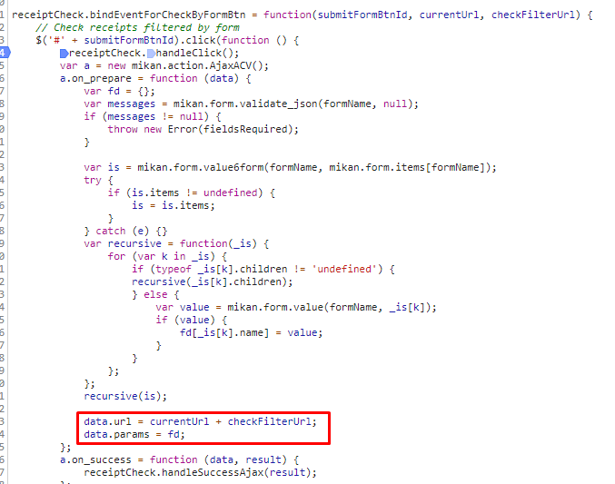

View処理（python / Django）
 |  |  |  |  | ４）

check_filtered_receipts関数
 |  |  |  |  |  | ５）
 |  |  |  |  |  |  | ６）

Ｍｏｄｅｌ処理（python / Django）

ＭariaDB

 |  |  |  |  |  |  |  | ３） | Djangoの②url.py（zm\urls.py）がリクエストを受ける。
 |  |  |  |  |  |  |  |  | さらに③urls.py（zm\page\zum02\urls.py）へ処理を渡し、
 |  |  |  |  |  |  |  |  | ④urls.py（zm\page\zum02\receipt_check_logic\type_J\urls.py）へ処理を渡し、
 |  |  |  |  |  |  |  |  | ⑤check_receipt_100_view.py（
 |  |  |  |  |  |  |  |  | \zm\page\zum02\receipt_check_logic\type_J\check_receipt_100\check_receipt_100_view.py）に渡される。

 | ４） | ⑥check_receipt_100_view.pyで定義されているCheckAdjustmentHealthInsuranceReceiptクラスに処理がまず飛ぶが、 |  |  |  |  |  |  | ４-１）
 |  | CheckAdjustmentHealthInsuranceReceiptクラスはBaseHtmlViewクラスを継承します |  |  |  |  |  |  |  | ⑤views.pyのBaseHtmlView内で定義されているPOST関数の処理を行う。
 |  | BaseCheckLogicViewクラスはBaseCheckLogicViewクラスを継承します |  |  |  |  |  |  |  | このPOST関数内の処理はPOSTリクエストがDjango（サーバ）に送られると毎回呼ばれる。
 |  | スーパークラスBaseHtmlViewなどでPOSTされた際の処理を行う。
 |  |  |  |  |  |  |  |  | ４-２）
 |  |  |  |  |  |  |  |  |  | ④base_view.pyのBaseCheckLogicView内のdoPostEvent関数の処理を行い、
 |  |  |  |  |  |  |  |  |  | その内部で、check_filtered_receipts関数が呼ばれる。

 |  |  |  |  |  |  |  | ５）check_filtered_receipts関数内でレセプトチェック処理のメイン処理を行う。
 |  |  |  |  |  |  |  |  | ５-1）

 |  |  | ※MainViewとBaseHtmlView継承関係図 |  |  |  |  |  |  | POSTおよびSESSIONからパラメーターを取得する
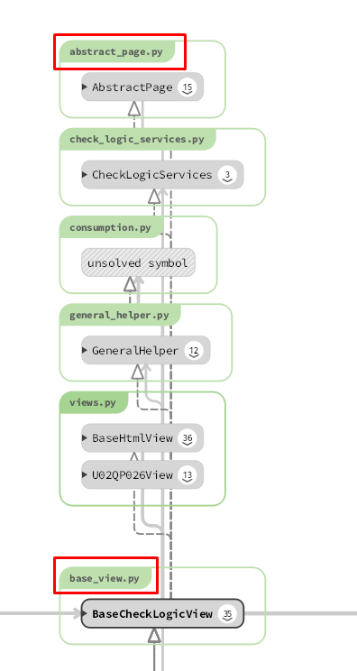
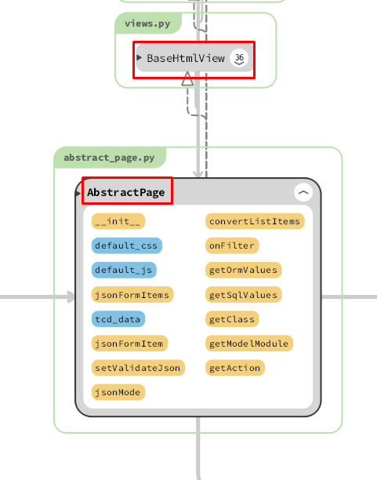
 |  |  |  |  |  |  |  |  | ５-２）

 |  |  |  |  |  |  |  |  |  | self.get_filtered_receiptsで、general_helper.pyのget_filtered_receiptsを呼びだし、検索基準を満たす
 |  |  |  |  |  |  |  |  |  |  | RECEIPT_100テーブルのレコードを検索します
 |  |  |  |  |  |  |  |  | 5-3)

 |  |  |  |  |  |  |  |  |  | self.execute_checkで、base_view.pyのexecute_checkを呼びだし、execute_check関数はメインチェックする
 |  |  |  |  |  |  |  |  |  | セクション5-2で新しく取得したレコードを確認します
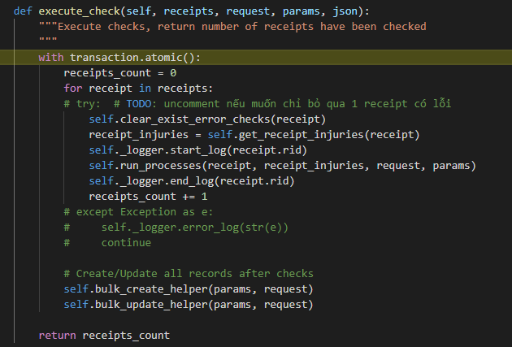

 |  | 5-3-1) |  |  |  |  |  | 6) | 全ての処理が終了すると、base_receipt_check_logic.jsのsuccessブロックに処理が戻り、
 |  |  |  |  |  |  |  |  | 画面に結果が表示される。
 |  |  |  |  |  |  |  |  | ※２）～５）の間でエラーが発生すると、その時点でエラー画面が画面に表示される。
 |  |  | レセプトごとに繰り返し、1レセプトのすべてのエラーを削除します

 |  | 5-3-2)

 |  |  | レセプトの負傷情報を取得する

 |  | 5-3-3)

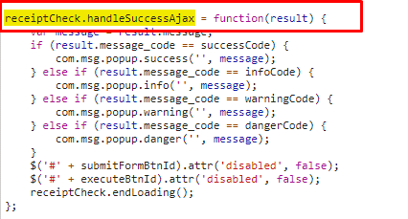
 |  |  | run_process関数はメインのチェックフローです
 |  |  | +デフォルトストリーム：
 |  |  | ->必要なモジュールをインポートする
 |  |  | -> main_receipt更新モジュールを初期化し、チェックする前にmain_receiptを更新します
 |  |  | ->各モジュールチェックのインスタンスを初期化：database_checks、program_checks、update_modules、
 |  |  | 各インスタンスは、main_receiptとinjuries_receiptに使用されるチェックを区別します
 |  |  | -> main_receiptのdatabase_checksを実行します
 |  |  | -> main_receiptのprogram_checksを実行します
 |  |  | -> main_receiptに関連する情報をプログラムに更新します
 |  |  | ->各injuries_receiptをループします。
 |  |  | -> injuries_receiptに関連する情報をプログラムするための更新
 |  |  | -> injuries_receiptのprogram_checksを実行します
 |  |  | -> injuries_receiptにdatabase_checksを実装します
 |  |  | ->チェック後にmain_receiptを更新
チェックルールの詳細はこちら

 | 【6】関数 |  |  |  |  |  |  | 【７】DBアクセス

 |  | 概要） |  |  |  |  |  |  | 概要）
 |  |  | ・レセプトレセプトチェックのメイン処理はbase_view.pyのcheck_filtered_receipts関数から |  |  |  |  |  |  | ・check_filtered_receipts関数の内部では関数が実行される。
 |  |  | 様々な関数が呼出され行われる。
 |  |  |  |  |  |  |  |  |  |  | ・ | self.get_filtered_receipts()
 |  | ※ | check_filtered_receipts関数から呼び出される関数群イメージ図 |  |  |  |  |  |  |  | ・ | self.execute_check()
①check_filtered_receipts 関数
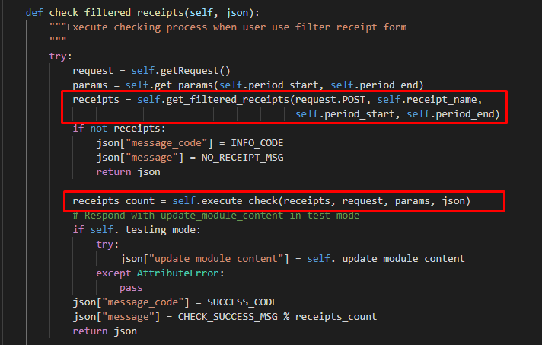
②self.get_params()

get_params() / general_helper.py
 |  |  | (base_view.py)

③self.get_filtered_receipts()

get_filtered_receipts() / general_helper.py

self.get_receipts() /general_helper.py

④self.execute_check()

execute_check()
Bảng chi tiết các hàm trong được viết trên một tờ riêng.
Mô tả các chức năng trong bảng này
[5] Trong phần giải thích trong tổng quan về xử lý,
Trong hình, v.v. như thể hiện trong hình dưới chức năng [6] ở trang bên trái
Hãy giải thích.
* Chuyển đến danh sách chức năng _feft_list trên một trang tính khác
Có tốt để có một liên kết?

clear_exist_error_checks()
/ general_helper.py

 |  |  |  |  |  |  |  | 【8】エラーハンドリング
get_receipt_injuries()
/ general_helper.py)
 |  |  |  |  |  |  |  |  | 概要）
 |  |  |  |  |  |  |  |  |  | base_receipt_check_logic.jsでエラー処理がされている。
run_processes() / base_view.py
 |  |  |  |  |  |  |  |  |  | ステータスコード |  |  | 内容
 |  |  |  |  |  |  |  |  |  | エラー |  |  | エラーが発生しました。入力内容を御確認ください。
詳細な説明
詳細な説明

エラーリスト_error_list
エラーリスト_error_list |  |  |  |  | 作成者 | 作成日 | 更新者 | 更新日 | Rev
 |  |  |  |  | サポート部 | 2019-12-09 | - | - | Draft#1

 | ■ | base_receipt_check_logic.js
 |  | ステータスコード |  | 内容
 |  | エラー |  | エラーが発生しました。入力内容を御確認ください。

 |  | 概要
 |  |  | 一部のボックスが入力されていません

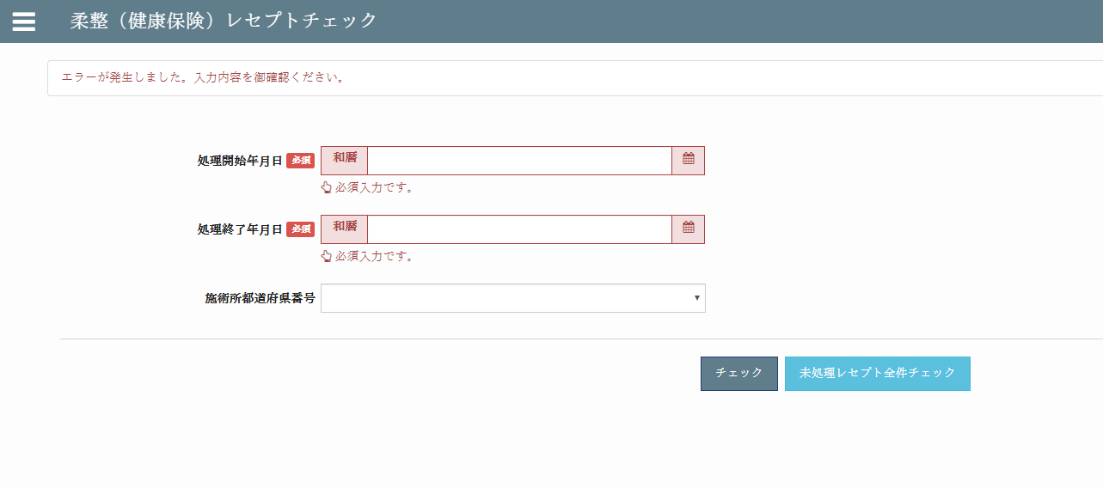

 |  | 修正方法
 |  | ボックスに「必須」という単語を含む完全なデータを入力します

